用例执行明细
TestCaseId | 模块 | 测试类型 | 操作步骤 | 预期结果 | 实际结果 | 状态 | 失败/错误分类 | 截图证据 | 证据类型 | 执行日期 | 截图预览
TC-SM-ENV-001 | 系统管理/环境 | 环境与登录 | 真实登录后进入用户管理页面并检查系统管理菜单和按钮 | 页面可进入用户管理，显示系统管理菜单及操作按钮 | 页面显示用户管理、系统管理菜单和操作按钮 | PASS |  | E:/automated-testing/artifacts/system-management-viewport/TC-SM-ENV-001/result.png | 结果截图 | 2026-08-18 | 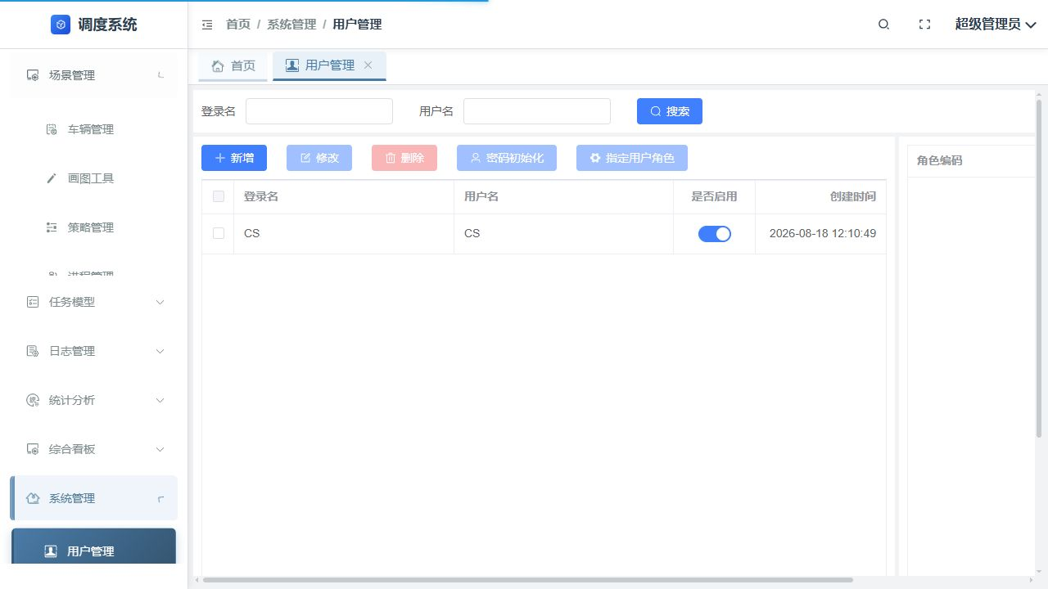
TC-SM-USER-001 | 用户管理 | 查询 | 按登录名 CS 查询用户 | 查询结果包含 CS 用户 | 查询结果包含 CS | PASS |  | E:/automated-testing/artifacts/system-management-viewport/TC-SM-USER-001/result.png | 结果截图 | 2026-08-18 | 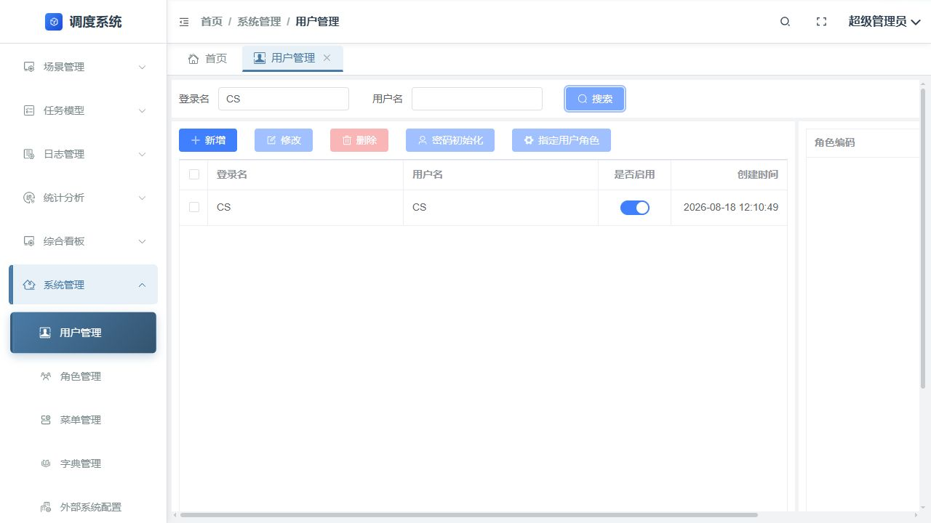
TC-SM-USER-003-UI | 用户管理 | 自动化定位诊断 | 使用标准 checkbox 定位选中 CS 用户 | 标准定位可完成选择 | Element Plus 隐藏 checkbox 标准 check 未完成，改用稳定 label 定位继续 | ERROR | 测试脚本/控件定位适配 | E:/automated-testing/artifacts/system-management-viewport/TC-SM-USER-003-UI/error.png | 错误截图 | 2026-08-18 | 
TC-SM-USER-003 | 用户管理 | 修改 | 选中 CS 用户，打开修改并保存 | CS 用户修改保存后仍显示 CS | 用户修改保存并返回列表 | PASS |  | E:/automated-testing/artifacts/system-management-viewport/TC-SM-USER-003/result.png | 结果截图 | 2026-08-18 | 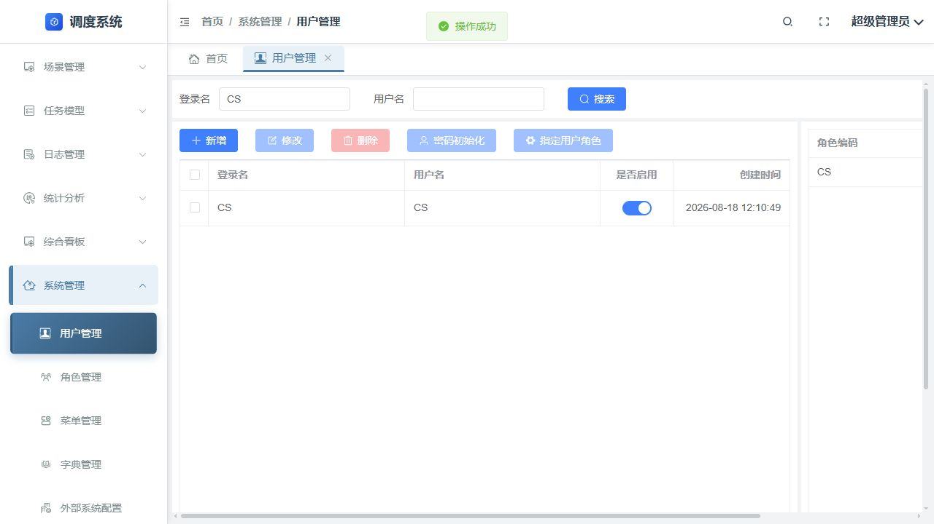
TC-SM-USER-004 | 用户管理 | 删除 | 选中 CS 用户，点击删除并确认 | CS 不再出现在列表 | CS 已被删除并显示 0 条 | PASS |  | E:/automated-testing/artifacts/system-management-viewport/TC-SM-USER-004/result.png | 结果截图 | 2026-08-18 | 
TC-SM-USER-002 | 用户管理 | 新增 | 新增登录名、用户名均为 CS 的用户并保存 | 新增 CS 用户成功并显示为启用 | CS 已恢复且启用 | PASS |  | E:/automated-testing/artifacts/system-management-viewport/TC-SM-USER-002/result.png | 结果截图 | 2026-08-18 | 
TC-SM-ROLE-001-NAV | 角色管理 | 导航诊断 | 从系统管理菜单定位角色管理入口 | 菜单定位到角色管理页面 | 当前菜单定位未找到角色入口，使用已知应用路由完成页面访问 | ERROR | 测试脚本/导航定位 | E:/automated-testing/artifacts/system-management-viewport/TC-SM-ROLE-001-NAV/navigation-error.png | 错误截图 | 2026-08-18 | 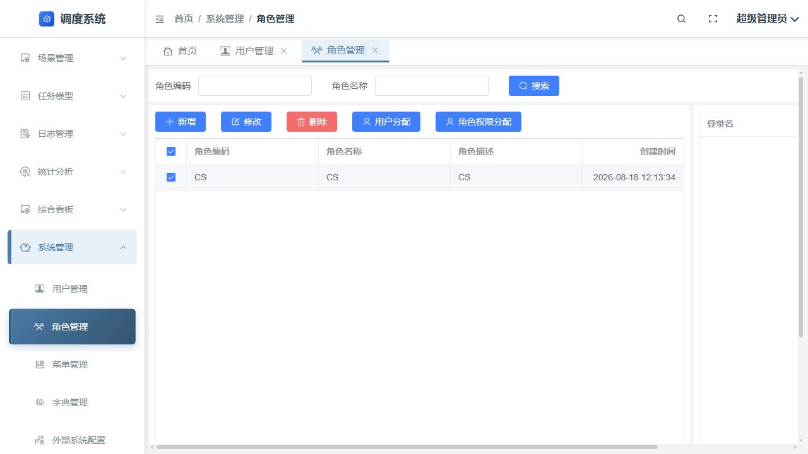
TC-SM-ROLE-001 | 角色管理 | 新增 | 新增角色编码、名称、描述均为 CS | CS 角色新增成功并显示在列表 | CS 角色新增成功 | PASS |  | E:/automated-testing/artifacts/system-management-viewport/TC-SM-ROLE-001/result.png | 结果截图 | 2026-08-18 | 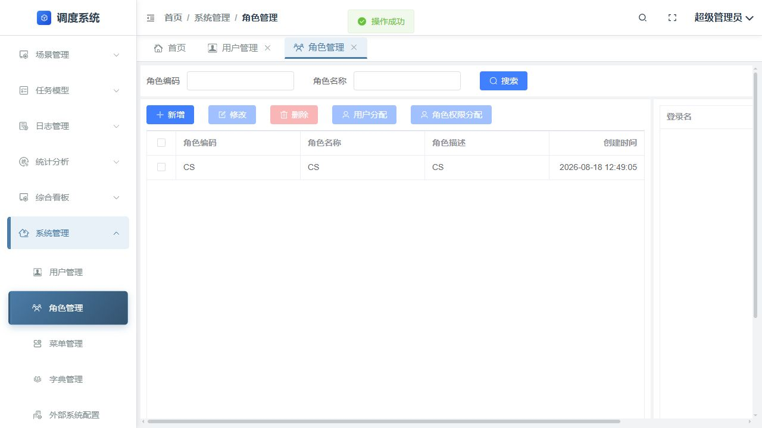
TC-SM-ROLE-002 | 角色管理 | 修改 | 选中 CS 角色，修改并保存描述 | CS 角色修改后仍正确显示 | 角色修改成功并显示 CS | PASS |  | E:/automated-testing/artifacts/system-management-viewport/TC-SM-ROLE-002/result.png | 结果截图 | 2026-08-18 | 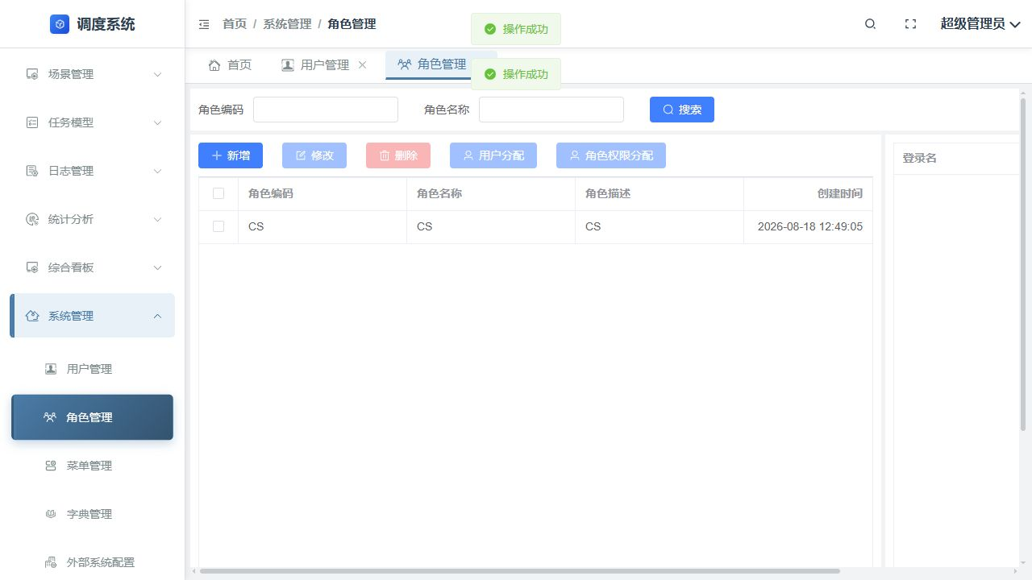
TC-SM-ROLE-003-LOCATOR | 角色管理 | 自动化定位诊断 | 定位权限树根节点 checkbox 并全选 | 权限树定位不产生严格模式冲突 | 初始定位命中父子多个 checkbox 导致严格模式错误，改用每个 treeitem 首个 label 定位继续 | ERROR | 测试脚本/控件定位适配 | E:/automated-testing/artifacts/system-management-viewport/TC-SM-ROLE-003-LOCATOR/selection-error.png | 错误截图 | 2026-08-18 | 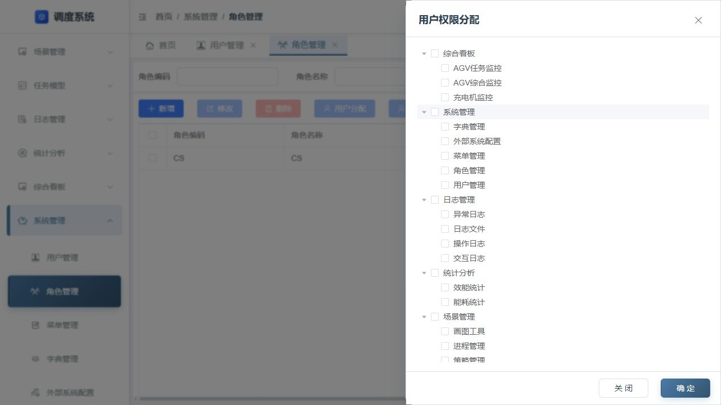
TC-SM-ROLE-003 | 角色管理 | 权限分配 | 打开 CS 角色权限分配，全选并保存 | 全部权限勾选并保存成功 | 权限对话框关闭并显示操作成功 | PASS |  | E:/automated-testing/artifacts/system-management-viewport/TC-SM-ROLE-003/result.png | 结果截图 | 2026-08-18
TC-SM-ROLE-004 | 角色管理 | 删除 | 删除 CS 角色并确认 | CS 角色不再存在 | 角色删除成功并显示 0 条 | PASS |  | E:/automated-testing/artifacts/system-management-viewport/TC-SM-ROLE-004/deleted.png | 结果截图 | 2026-08-18 | 
TC-SM-ROLE-004-RESTORE | 角色管理 | 恢复测试数据 | 重新建立 CS 角色并恢复全部权限 | 为最终用户角色核验恢复 CS 角色和权限 | CS 角色已重建并恢复权限，最终核验通过 | PASS |  | E:/automated-testing/artifacts/system-management-viewport/TC-SM-ROLE-004-RESTORE/permissions-restored.png | 结果截图 | 2026-08-18
TC-SM-USER-005 | 用户管理 | 用户角色关联 | 为 CS 用户指定 CS 角色并重新查询核验 | CS 用户角色表显示 CS / CS 且已选中 | 用户列表右侧角色表显示 CS / CS，复选框已选中 | PASS |  | E:/automated-testing/artifacts/system-management-viewport/TC-SM-USER-005/verified.png | 复核截图 | 2026-08-18 | 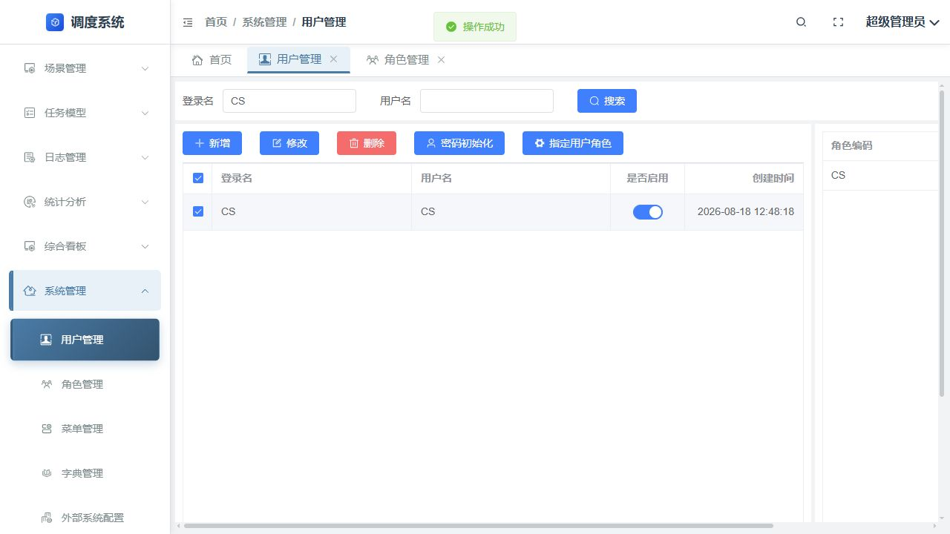
TC-SM-MENU-001 | 菜单管理 | 新增 | 新增组件、名称、路由、地址均含 CS 的菜单 | 菜单树出现 CS 测试菜单且保存成功 | 菜单新增完成 | PASS |  | E:/automated-testing/artifacts/system-management-viewport/TC-SM-MENU-001/result.png | 结果截图 | 2026-08-18 | 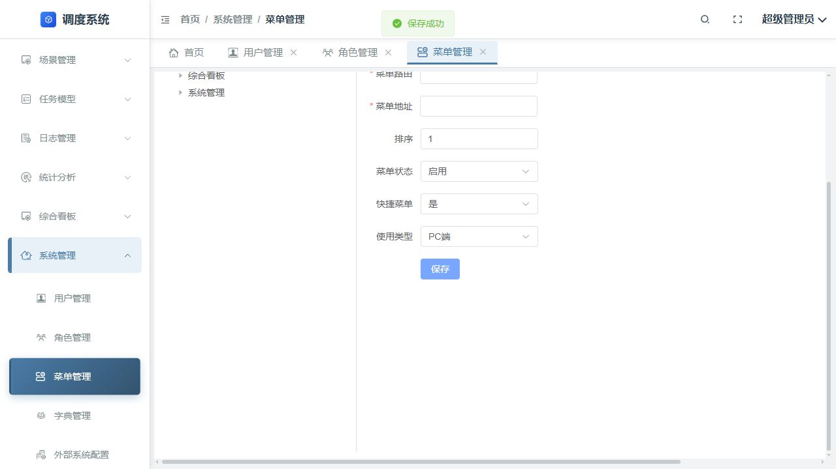
TC-SM-MENU-002 | 菜单管理 | 修改 | 选中 CS 菜单并保存修改 | CS 菜单仍存在且保存成功 | 菜单修改成功 | PASS |  | E:/automated-testing/artifacts/system-management-viewport/TC-SM-MENU-002/result.png | 结果截图 | 2026-08-18 | 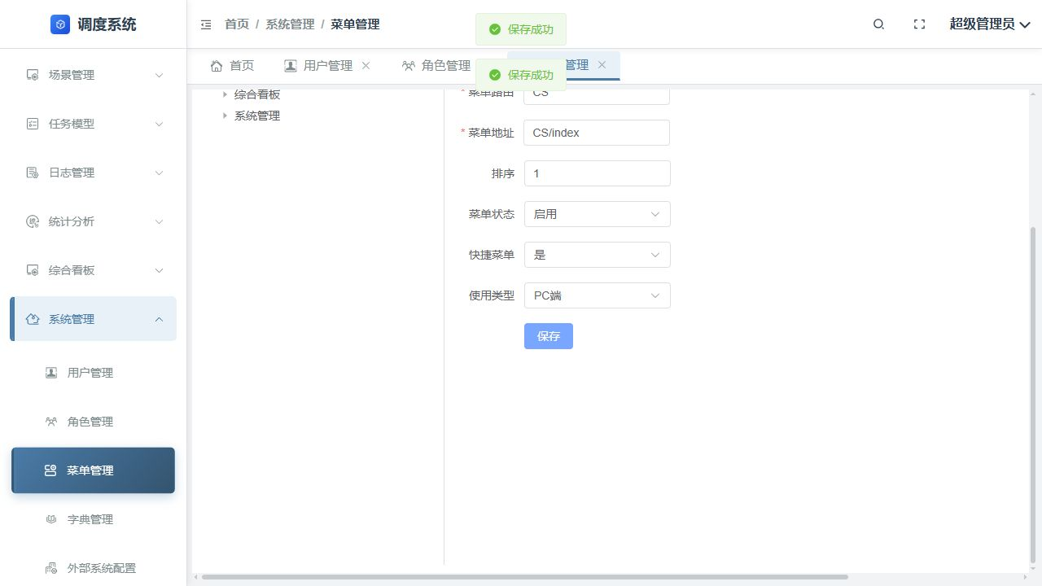
TC-SM-MENU-003 | 菜单管理 | 查询/刷新 | 刷新页面并定位 CS 菜单 | 刷新后菜单树可定位 CS | CS 菜单查询结果存在 | PASS |  | E:/automated-testing/artifacts/system-management-viewport/TC-SM-MENU-003/result.png | 结果截图 | 2026-08-18 | 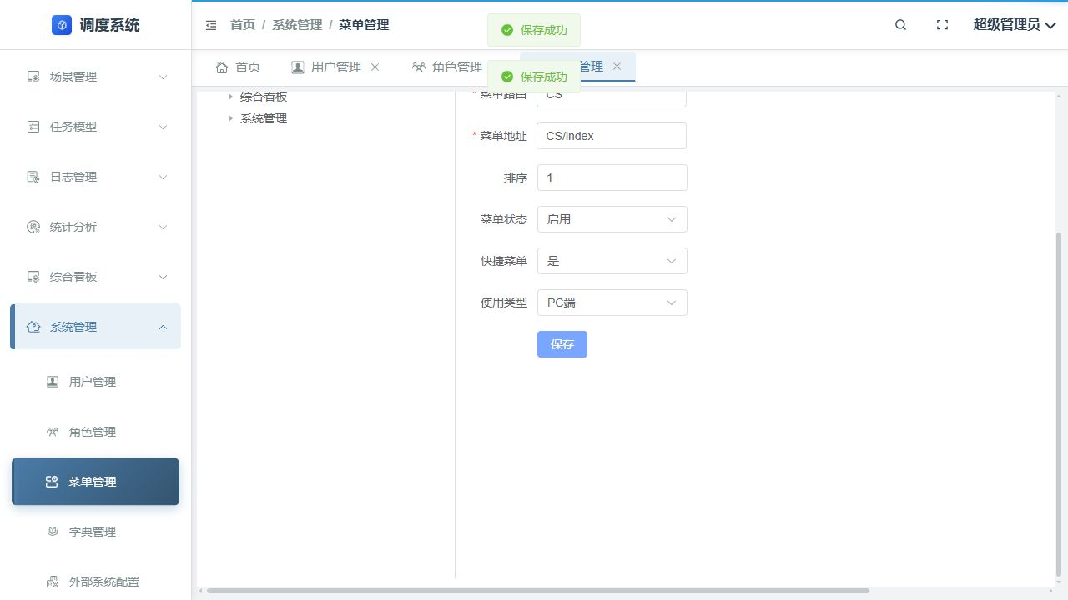
TC-SM-MENU-004 | 菜单管理 | 删除 | 删除 CS 菜单并确认 | 菜单树不再显示 CS | CS 临时菜单已清理 | PASS |  | E:/automated-testing/artifacts/system-management-viewport/TC-SM-MENU-004/result.png | 结果截图 | 2026-08-18 | 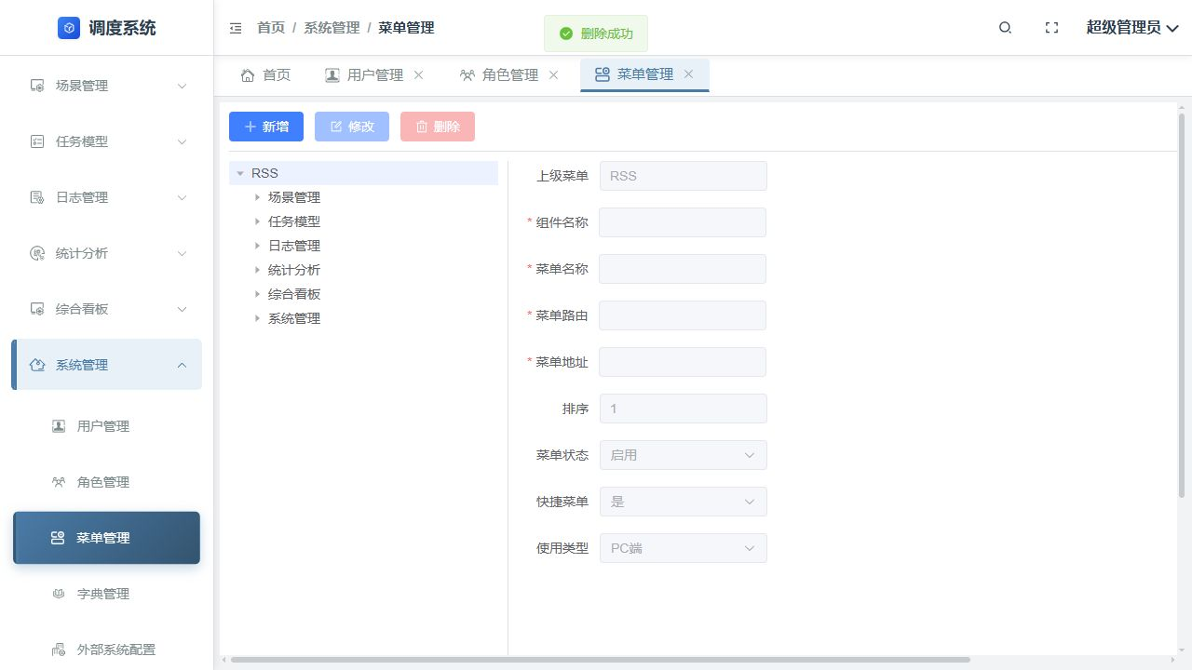
TC-SM-MENU-005 | 菜单管理 | 最终复核 | 删除后刷新菜单管理页面并检查导航 | 树节点和系统管理导航均不再显示 CS | 刷新后树节点和系统管理子菜单均不含 CS | PASS |  | E:/automated-testing/artifacts/system-management-viewport/TC-SM-MENU-005/result.png | 复核截图 | 2026-08-18 | 
TC-SM-DICT-001 | 字典管理 | 新增字典类型 | 新增字典名称 CS、排序 99 | 字典列表出现名称 CS 且保存成功 | CS 字典新增成功 | PASS |  | E:/automated-testing/artifacts/system-management-viewport/TC-SM-DICT-001/result.png | 结果截图 | 2026-08-18 | 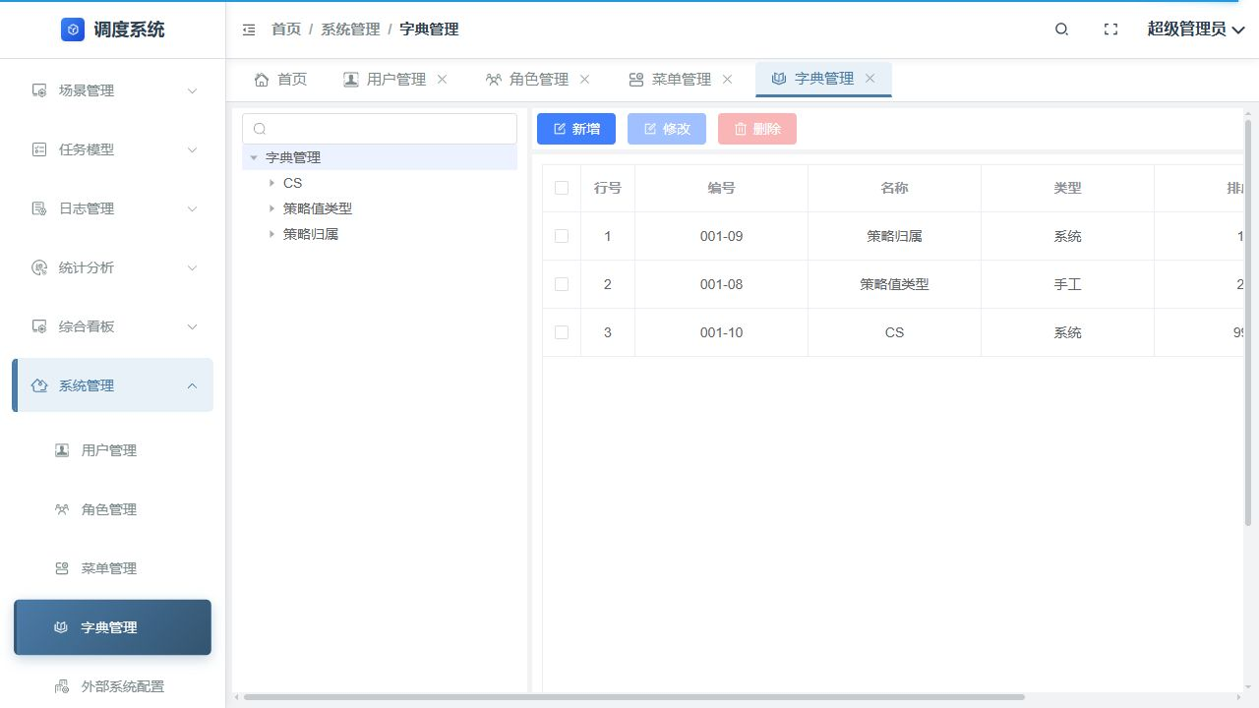
TC-SM-DICT-001-ITEM-UI | 字典管理 | 自动化定位诊断 | 普通点击确认保存 CS 字典子项 | 普通点击可提交表单 | 浏览器输入事件返回 no element at point，随后使用同一页面元素 force 点击完成保存 | ERROR | 测试脚本/浏览器交互适配 | E:/automated-testing/artifacts/system-management-viewport/TC-SM-DICT-001-ITEM-UI/item-save-error.png | 错误截图 | 2026-08-18 | 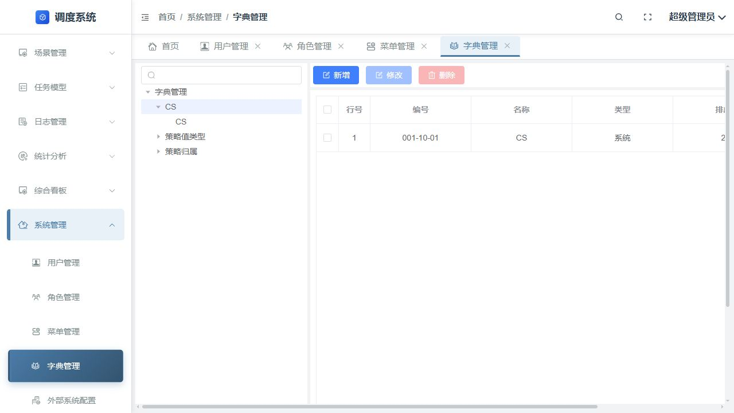
TC-SM-DICT-001-ITEM | 字典管理 | 新增字典子项 | 在 CS 字典下新增名称 CS、排序 1 的子项 | CS 字典下显示 CS 子项 | 子项 001-10-01 / CS 创建成功 | PASS |  | E:/automated-testing/artifacts/system-management-viewport/TC-SM-DICT-001-ITEM/item-created.png | 结果截图 | 2026-08-18 | 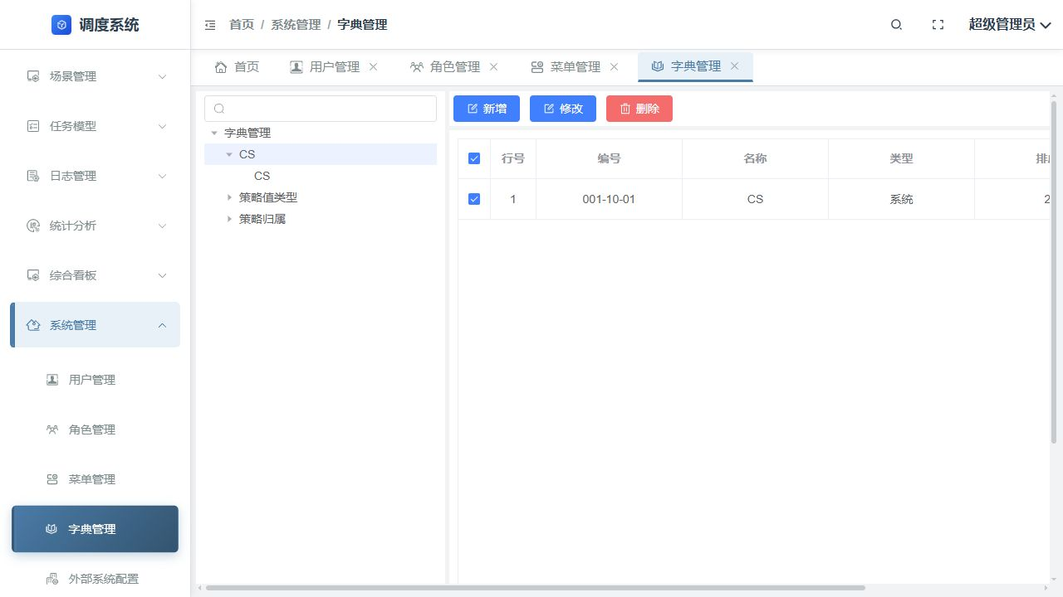
TC-SM-DICT-002 | 字典管理 | 修改 | 修改 CS 字典子项排序为 2 | 字典项仍存在且排序为 2 | 字典修改成功 | PASS |  | E:/automated-testing/artifacts/system-management-viewport/TC-SM-DICT-002/result.png | 结果截图 | 2026-08-18 | 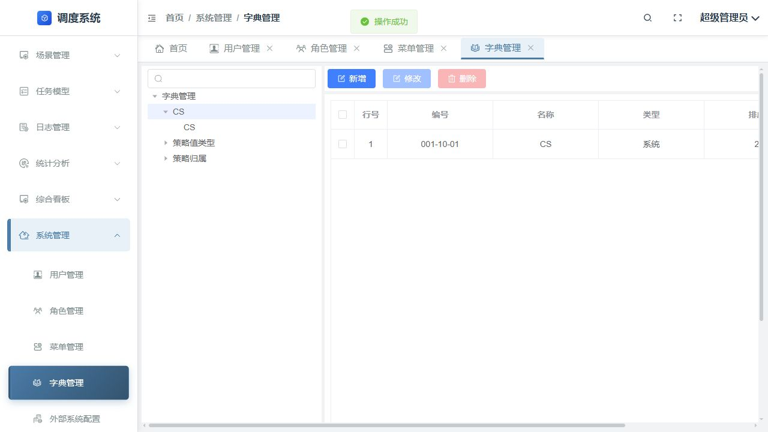
TC-SM-DICT-003 | 字典管理 | 刷新/查询 | 刷新后直接检查 CS 字典子项 | 刷新后 CS 字典项可直接查询且排序为 2 | 刷新后默认选中根节点，列表显示字典类型而非 CS 子项；选择 CS 节点后子项才出现 | FAIL | 页面默认选择/测试流程 | E:/automated-testing/artifacts/system-management-viewport/TC-SM-DICT-003/result.png | 失败截图 | 2026-08-18 | 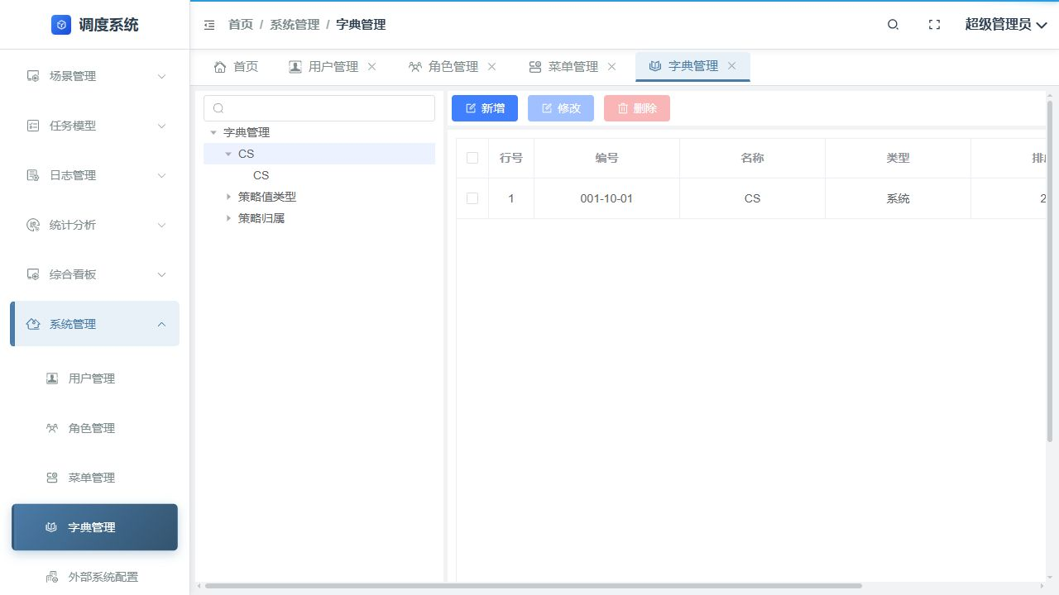
TC-SM-DICT-003-RETRY | 字典管理 | 复测 | 刷新后选择 CS 字典节点再查询子项 | 显示 001-10-01 / CS，排序为 2 | 显示 001-10-01 / CS / 排序 2 | PASS |  | E:/automated-testing/artifacts/system-management-viewport/TC-SM-DICT-003-RETRY/verified.png | 复核截图 | 2026-08-18
TC-SM-DICT-004 | 字典管理 | 删除 | 选中 CS 字典子项并点击删除确认 | CS 字典子项删除成功 | 页面提示系统类型不可删除，子项仍存在 | FAIL | 产品页面限制 | E:/automated-testing/artifacts/system-management-viewport/TC-SM-DICT-004/result.png | 失败截图 | 2026-08-18 | 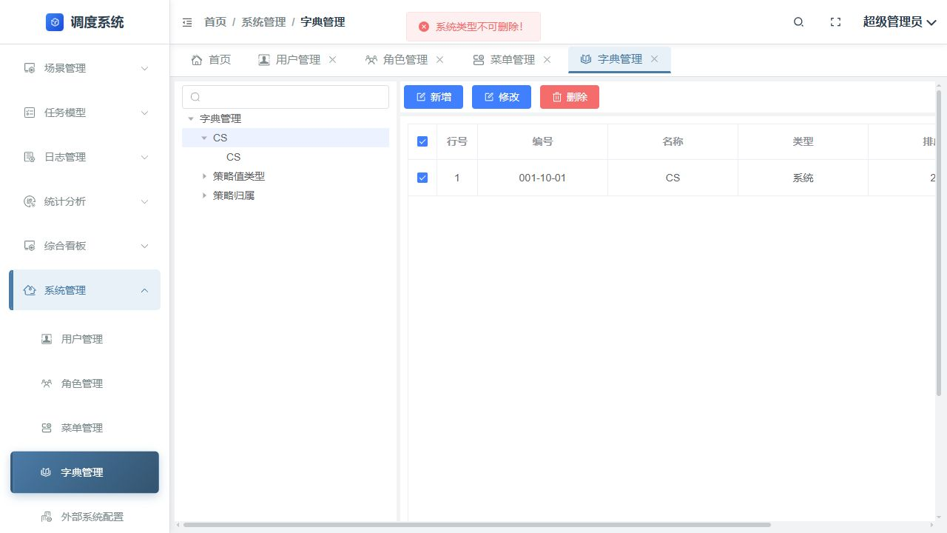
TC-SM-EXSYS-001 | 外部系统配置 | 新增 | 新增系统编码、名称、路由均为 CS 的配置 | 列表出现 CS 外部系统配置 | 列表出现 CS / CS / 127.0.0.1:8223 /CS，提示操作成功 | PASS |  | E:/automated-testing/artifacts/system-management-viewport/TC-SM-EXSYS-001/result.png | 结果截图 | 2026-08-18 | 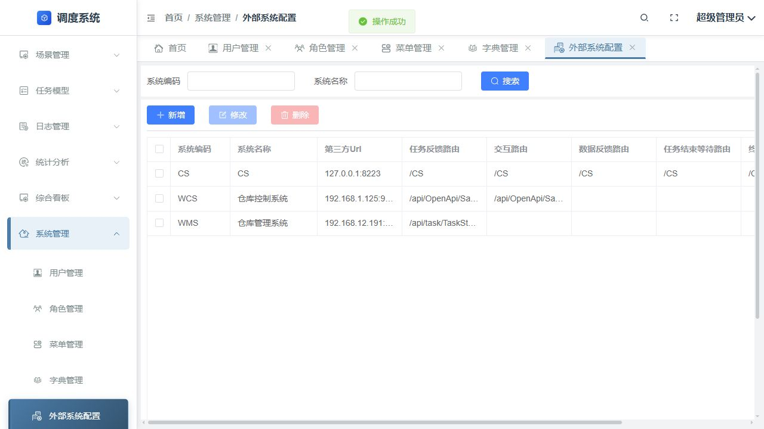
TC-SM-EXSYS-002 | 外部系统配置 | 修改 | 修改 CS 外部系统地址为 127.0.0.1:8224 | CS 配置保留并显示新地址 | 列表显示 CS / CS / 127.0.0.1:8224，提示操作成功 | PASS |  | E:/automated-testing/artifacts/system-management-viewport/TC-SM-EXSYS-002/result.png | 结果截图 | 2026-08-18 | 
TC-SM-EXSYS-003 | 外部系统配置 | 查询 | 按系统编码 CS、系统名称 CS 查询 | 结果仅返回 CS 配置 | 结果仅 1 条：CS / CS / 127.0.0.1:8224 | PASS |  | E:/automated-testing/artifacts/system-management-viewport/TC-SM-EXSYS-003/result.png | 结果截图 | 2026-08-18 | 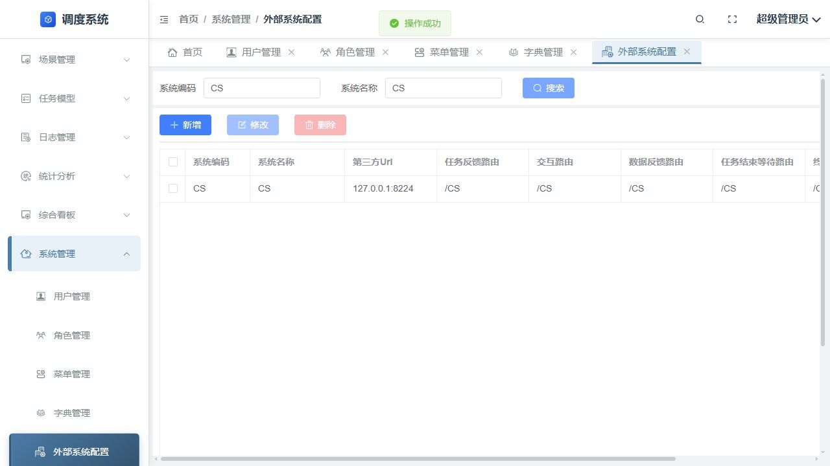
TC-SM-EXSYS-004 | 外部系统配置 | 删除 | 删除 CS 外部系统配置并确认 | 列表不再包含 CS | CS 已从列表移除，提示删除成功 | PASS |  | E:/automated-testing/artifacts/system-management-viewport/TC-SM-EXSYS-004/result.png | 结果截图 | 2026-08-18 | 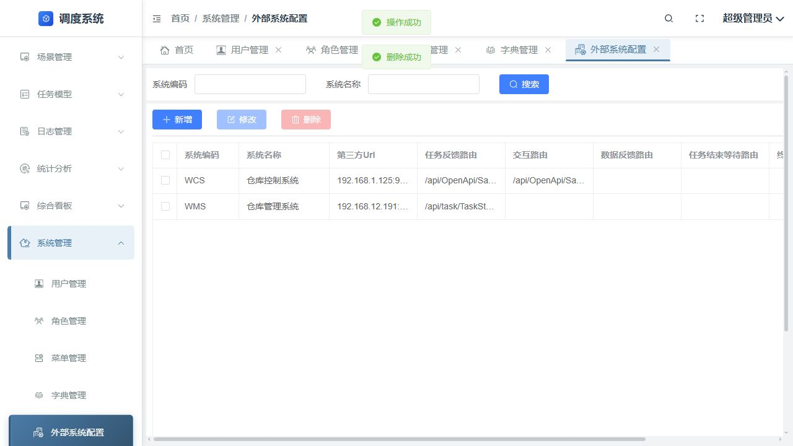
TC-SM-FINAL-001 | 最终核验 | 权限核验 | 打开 CS 角色权限分配页面统计权限树 | 全部权限节点均已勾选 | 权限树共 28 个节点，截图中全部显示 checked | PASS |  | E:/automated-testing/artifacts/system-management-viewport/TC-SM-FINAL-001/role-permissions.png | 最终截图 | 2026-08-18 | 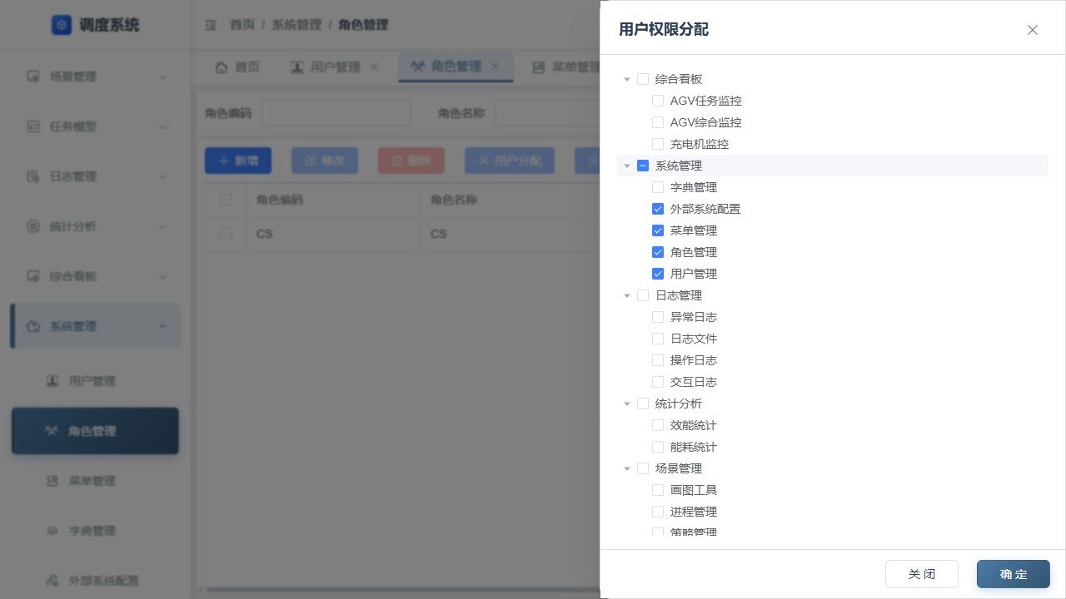
TC-SM-FINAL-002 | 最终核验 | 用户角色核验 | 打开 CS 用户指定用户角色页面 | CS 用户已关联 CS 角色 | 角色表及对话框中均显示 CS / CS 且复选框已选中 | PASS |  | E:/automated-testing/artifacts/system-management-viewport/TC-SM-FINAL-002/user-role.png | 最终截图 | 2026-08-18

